Hilfe und Information
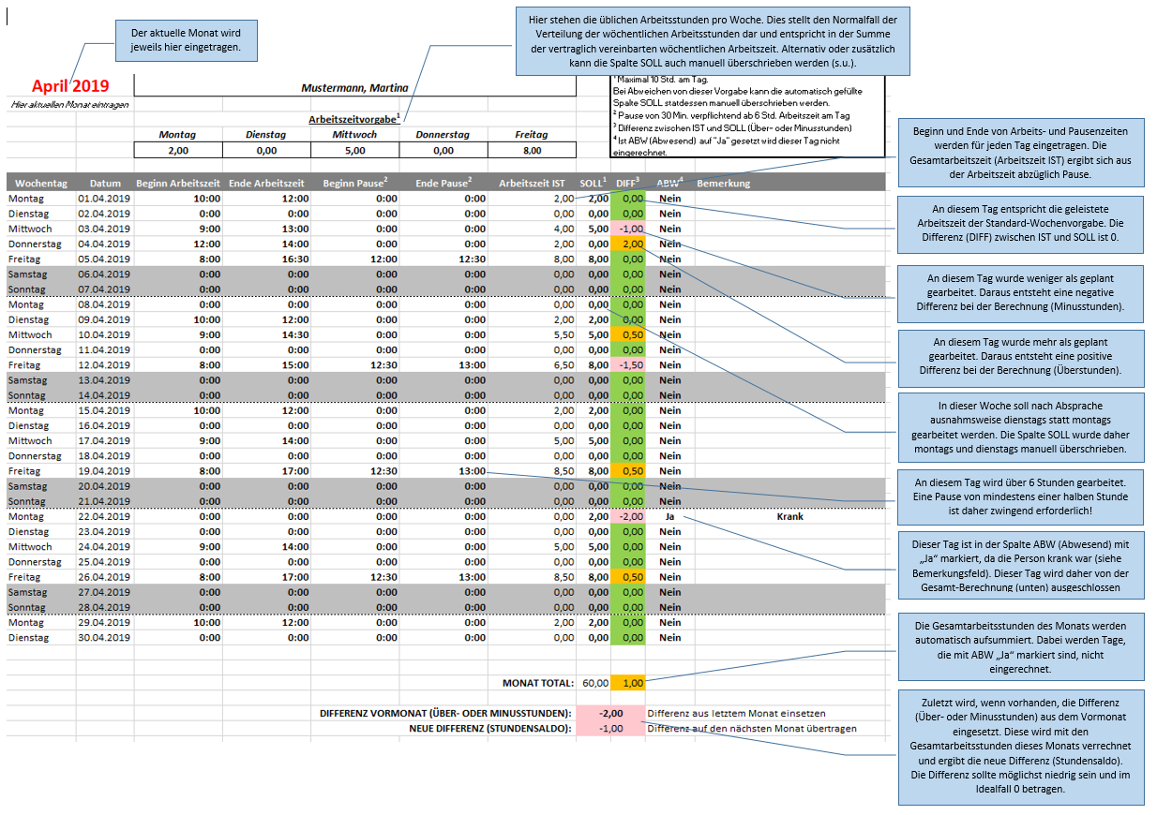
Anleitung
Um Eintragungen vorzunehmen wechseln Sie auf das ebenfalls in dieser Mappe befindliche Blatt "Formular".
Ganz oben Tragen Sie den aktuellen Monat ein (Format Monat Jahr oder Datum des Monatsersten). Dadurch wird die Tabelle mit den Daten des aktuellen Monats aktualisiert. Tragen Sie ebenfalls Ihren Namen ein.
Tipp: Sie können das Blatt "Formular" für jeden Monat duplizieren und
zusammen in dieser Mappe abspeichern.
Darunter tragen Sie Ihre Arbeitszeitvorgabe ein (Format: Stunden mit Dezimalstelle, z.B. 1,5 Stunden).
Dies ist die regelmäßig geplante Arbeitszeit pro Wochentag. Dadurch wird die Spalte SOLL automatisch befüllt. Ist Ihre Arbeitszeit ganz oder teilweise unregelmäßig, so müssen Sie die Spalte SOLL selbst befüllen (dabei übereschreiben Sie allerdings die vorhandene Formel zur automatischen Befüllung, diese funktioniert dann in der entsprechenden Zelle nicht mehr).
Tragen Sie in jeder Zeile Ihre tägliche Arbeitszeit ein (Spalten Beginn Arbeitszeit und Ende Arbeitszeit). Tragen Sie ebenfalls Ihre Pausenzeiten in den Spalten Beginn Pause und Ende Pause ein. Machen Sie alle Zeitanabgen im Format HH:MM (Stunden:Minuten). Die Spalte Arbeitszeit IST wird dadurch automatisch berechnet.
Hinweis: Bei einer täglichen Arbeitszeit ab 6 Stunden müssen sie zwingend eine Pause von mindestens 30 Minuten einlegen! Ebenso darf die Tägliche Arbeitszeit 10 Stunden nicht überschreiten! Siehe auch rechtliche Rahmenbedinungen -->
Die Spalten Arbeitszeit IST und SOLL werden miteinander verglichen und die Differenz in der Spalte DIFF berechnet. Diese Differenz entspricht den an diesem Arbeitstag geleisteten Über- bzw. Minusstunden.
Am Ende des Formulars werden die SOLL und DIFF Spalten nochmals aufsummiert (MONAT TOTAL). Bei dieser Berechnung werden Zeilen ausgelassen, bei denen die spalte ABW (Abwesend) auf "Ja" gesetzt wurde. Diese Einstellung sollten Sie nutzen, um z.B. Urlaubs- und Krankheitstage von der Berechnung auszuschließen. Geben Sie in diesem Fall am besten in der Spalte Bemerkung an, warum die Einstellung gesetzt wurde.
Tragen sie unten noch den Stundensaldo (Über- bzw. Minusstunden) des Vormonats ein (DIFFERENZ VORMONAT), sofern vorhanden. Diese werden mit der Summe des aktuellen Monats verrechnet, um so den neuen Stundensaldo (NEUE DIFFERENZ) zu bestimmen. Diese tragen Sie wiederum im Folgemonat ein.
Exportieren Sie am Monatsende das Blatt des aktuellen Monats im Querformat als PDF-Dokument und leiten Sie es an die zuständige Stelle weiter. Dieses Informationsblatt muss nicht mit beigelegt werden.
Rechtliche Rahmenbedingungen:
Die Regelungen des Arbeitszeitgesetzes (ArbZG) sind jederzeit zu beachten!
Auszug aus dem Gesetz (Stand: Jan. 2015)
§ 3: Arbeitszeit
- die tägliche Arbeitszeit darf 10 Stunden nicht überschreiten
- die wöchentliche Arbeitszeit darf 48 Stunden nicht überschreiten
§ 4: Ruhepausen
- mindestens 30 Minuten Pause bei einer Arbeitszeit von mehr als 6 bis zu 9 Stunden
- weitere 15 Minuten Pause bei einer Arbeitszeit von mehr als 9 Stunden
§ 5: Ruhezeit
- nach Beendigung der täglichen Arbeitszeit ist eine Ruhezeit von mindestens 11 Stunden vor Beginn der nächsten Arbeitszeit einzuhalten

 | Formular Stand: | 2019-10-07

êêê Ausfüllbeispiel êêê

